Sheet1
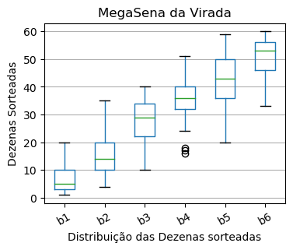
Concurso | b1 | b2 | b3 | b4 | b5 | b6 | Dia | Mes | Ano
2440 | 12 | 15 | 23 | 32 | 33 | 46 | 31 | 12 | 2021
2330 | 17 | 20 | 22 | 35 | 41 | 42 | 31 | 12 | 2020
2220 | 3 | 35 | 38 | 40 | 57 | 58 | 31 | 12 | 2019
2110 | 5 | 10 | 12 | 18 | 25 | 33 | 31 | 12 | 2018
2000 | 3 | 6 | 10 | 17 | 34 | 37 | 31 | 12 | 2017
1890 | 5 | 11 | 22 | 24 | 51 | 53 | 31 | 12 | 2016
1775 | 2 | 18 | 31 | 42 | 51 | 56 | 31 | 12 | 2015
1665 | 1 | 5 | 11 | 16 | 20 | 56 | 31 | 12 | 2014
1560 | 20 | 30 | 36 | 38 | 47 | 53 | 31 | 12 | 2013
1455 | 14 | 32 | 33 | 36 | 41 | 52 | 31 | 12 | 2012
1350 | 3 | 4 | 29 | 36 | 45 | 55 | 31 | 12 | 2011
1245 | 2 | 10 | 34 | 37 | 43 | 50 | 31 | 12 | 2010
1140 | 10 | 27 | 40 | 46 | 49 | 58 | 31 | 12 | 2009
1035 | 1 | 11 | 26 | 51 | 59 | 60 | 31 | 12 | 2008
931 | 7 | 17 | 19 | 34 | 36 | 39 | 31 | 12 | 2007
829 | 10 | 14 | 32 | 47 | 50 | 56 | 31 | 12 | 2006
725 | 3 | 9 | 35 | 37 | 41 | 49 | 31 | 12 | 2005

